RELIFE FTW Purchase Order
MARQUE RELIFE |  |  |  |  |  |  |  |  |  |  |  | 636,471.00 €
BRAND |  | Image | Brand name | Code Article | Code Couleur | Color (practice French) | Size chart - European sizes | Pairs per carton | STOCK COLIS | QUANTITY Pairs | Retail Price | Total Retail Value | Purchase Order Quantity | Purchase Order Sum
RELIFE | ARQDR |  | JALBAND | 872390-53 | 4 | ROUGE | 36 - 41 | 8 | 25 | 200 | 69.95 € | 13,990.00 €
RELIFE | ARQDR |  | JALBAND | 872390-56 | 4 | ROUGE | 37 - 42 | 12 | 21 | 252 | 69.95 € | 17,627.40 €
RELIFE | ARQDR |  | JALBAND | 872390-50 | 4 | ROUGE | 36 - 42 | 2/38 - 3/39 - 3/40 - 2/41 - 1/42 |  | 11 | 69.95 € | 769.45 €
RELIFE | ARQDR |  | JALBAND | 872390-56 | 11 | BEIGE | 37 - 42 | 12 | 27 | 324 | 69.95 € | 22,663.80 €
RELIFE | ARQDR |  | JALBAND | 872390-53 | 11 | BEIGE | 36 - 41 | 8 | 15 | 120 | 69.95 € | 8,394.00 €
RELIFE | ARQDR |  | JALBAND | 872390-53 | 10 | MARINE | 36 - 41 | 8 | 24 | 192 | 69.95 € | 13,430.40 €
RELIFE | ARQDR |  | JALBAND | 872390-56 | 10 | MARINE | 37 - 42 | 12 | 14 | 168 | 69.95 € | 11,751.60 €
RELIFE | ARQDR |  | JALBAND | 872390-50 | 10 | MARINE | 36 - 42 | 2/38 - 3/39 - 3/40 - 2/41 - 1/42 |  | 11 | 69.95 € | 769.45 €
RELIFE | ARQDR |  | JALBAND | 872390-53 | 115 | CHAIR | 36 - 41 | 8 | 16 | 128 | 69.95 € | 8,953.60 €
RELIFE | ARQDR |  | JALBAND | 872390-56 | 115 | CHAIR | 37 - 42 | 12 | 27 | 324 | 69.95 € | 22,663.80 €
RELIFE | ARQDR |  | JALBAND | 872390-53 | 8 | NOIR | 36 - 41 | 8 | 14 | 112 | 69.95 € | 7,834.40 €
RELIFE | ARQDR | 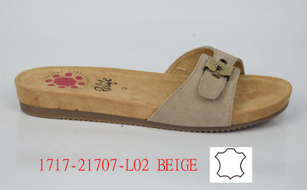 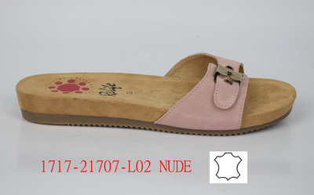 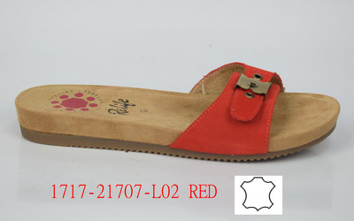 | JALBAND | 872390-56 | 8 | NOIR | 37 - 42 | 12 | 26 | 312 | 69.95 € | 21,824.40 €
RELIFE | ARQDR |  | JAMULE | 872210-50 | 10 | MARINE | 36 - 42 | 4/37-8/38 - 13/39 - 10/40 - 9/41 - 4/42 |  | 48 | 69.95 € | 3,357.60 €
RELIFE | ARQDR | 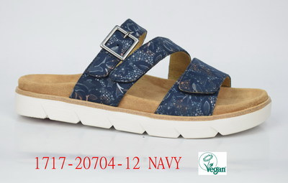 | JAMULE | 872210-53 | 10 | MARINE | 36 - 41 | 8 | 18 | 144 | 69.95 € | 10,072.80 €
RELIFE | ARQDR |  | JAMULE | 872210-56 | 10 | MARINE | 37 - 42 | 12 | 1 | 12 | 69.95 € | 839.40 €
RELIFE | ARQDR | 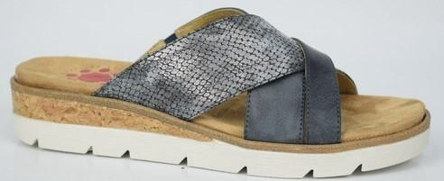 | JOIBALE | 872260-50 | 53 | BLEU JEANS | 36 - 42 | 1/36 - 2/38 - 2/39 - 1/40 - 1/41 |  | 7 | 69.95 € | 489.65 €
RELIFE | ARQDR |  | JOIBALE | 872260-56 | 53 | BLEU JEANS | 37 - 42 | 12 | 24 | 288 | 69.95 € | 20,145.60 €
RELIFE | ARQDR | 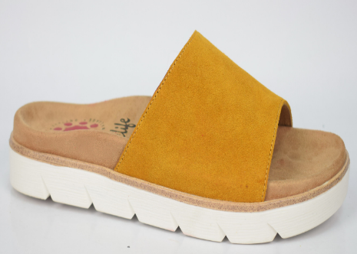 | JOYMULE | 872370-50 | 7 | JAUNE | 36 - 42 | 1/36 - 2/38 - 2/39 - 1/40 - 1/41 |  | 7 | 69.95 € | 489.65 €
RELIFE | ARQDR |  | JOYMULE | 872370-53 | 7 | JAUNE | 36 - 41 | 8 | 6 | 48 | 69.95 € | 3,357.60 €
RELIFE | ARQDR |  | JOYMULE | 872370-56 | 7 | JAUNE | 37 - 42 | 12 | 24 | 288 | 69.95 € | 20,145.60 €
RELIFE | ARQDR | 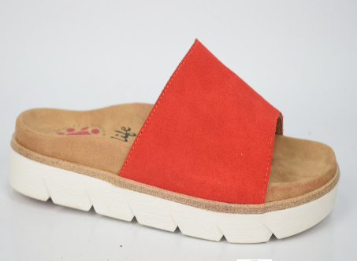 | JOYMULE | 872370-50 | 4 | ROUGE | 36 - 42 | 2/37-6/38 - 13/39 - 13/40 - 7/41 - 3/42 |  | 44 | 69.95 € | 3,077.80 €
RELIFE | ARQDR |  | JOYMULE | 872370-53 | 4 | ROUGE | 36 - 41 | 8 | 18 | 144 | 69.95 € | 10,072.80 €
RELIFE | ARQDR |  | JOYMULE | 872370-56 | 4 | ROUGE | 37 - 42 | 12 | 10 | 120 | 69.95 € | 8,394.00 €
RELIFE | ARQDR | 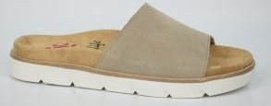 | JOYMULE | 872370-53 | 11 | BEIGE | 36 - 41 | 8 | 9 | 72 | 69.95 € | 5,036.40 €
RELIFE | ARQDR |  | JOYMULE | 872370-56 | 11 | BEIGE | 37 - 42 | 12 | 7 | 84 | 69.95 € | 5,875.80 €
RELIFE | ARQDR |    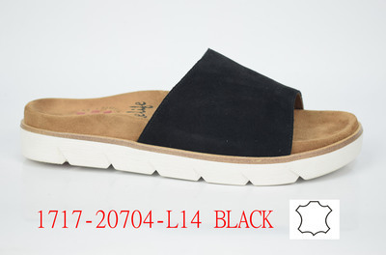 | JOYMULE | 872370-56 | 8 | NOIR | 37 - 42 | 12 | 15 | 180 | 69.95 € | 12,591.00 €
RELIFE | ARQDR | 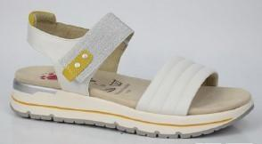 | KOYKOY | 872290-50 | 31 | BLANC CASSE | 36 - 42 | 1/36 - 2/38 - 2/39 - 1/40 - 1/41 |  | 7 | 75.00 € | 525.00 €
RELIFE | ARQDR |  | KOYKOY | 872290-53 | 31 | BLANC CASSE | 36 - 41 | 8 | 5 | 40 | 75.00 € | 3,000.00 €
RELIFE | ARQDR |  | KOYKOY | 872290-56 | 31 | BLANC CASSE | 37 - 42 | 12 | 24 | 288 | 75.00 € | 21,600.00 €
RELIFE | ARQDR | 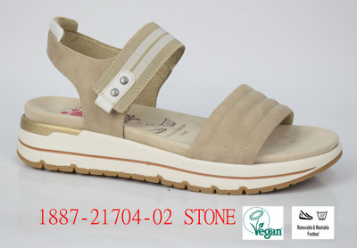 | KOYKOY | 872290-53 | 113 | BEIGE STONE | 36 - 41 | 8 | 18 | 144 | 75.00 € | 10,800.00 €
RELIFE | ARQDR | 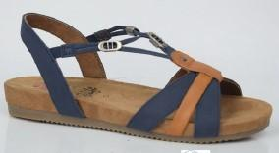 | JYLTANE | 872190-50 | 10 | MARINE | 36 - 42 | 1/36 - 2/38 - 2/39 - 1/40 - 1/41 |  | 7 | 75.00 € | 525.00 €
RELIFE | ARQDR |  | JYLTANE | 872190-53 | 10 | MARINE | 36 - 41 | 8 | 5 | 40 | 75.00 € | 3,000.00 €
RELIFE | ARQDR |  | JYLTANE | 872190-56 | 10 | MARINE | 37 - 42 | 12 | 23 | 276 | 75.00 € | 20,700.00 €
RELIFE | ARQDR | 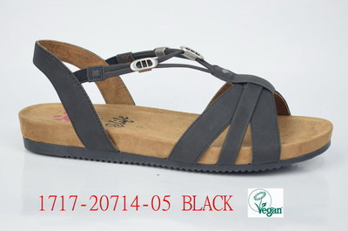 | JYLTANE | 872190-53 | 8 | NOIR | 36 - 41 | 8 | 26 | 208 | 75.00 € | 15,600.00 €
RELIFE | ARQDR |  | JYLTANE | 872190-56 | 8 | NOIR | 37 - 42 | 12 | 17 | 204 | 75.00 € | 15,300.00 €
RELIFE | ARQDR | 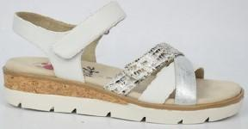 | JUBROIE | 872240-50 | 3 | BLANC | 36 - 42 | 2/38 - 3/39 - 3/40 - 2/41 - 1/42 |  | 11 | 75.00 € | 825.00 €
RELIFE | ARQDR |  | JUBROIE | 872240-53 | 3 | BLANC | 36 - 41 | 8 | 19 | 152 | 75.00 € | 11,400.00 €
RELIFE | ARQDR |  | JUBROIE | 872240-56 | 3 | BLANC | 37 - 42 | 12 | 5 | 60 | 75.00 € | 4,500.00 €
RELIFE | ARQDR | 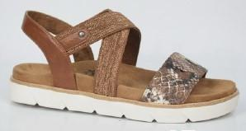 | JEBRON | 872220-53 | 9 | MARRON | 37 - 42 | 8 | 3 | 24 | 75.00 € | 1,800.00 €
RELIFE | ARQDR |  | JEBRON | 872220-56 | 9 | MARRON | 37 - 42 | 12 | 24 | 288 | 75.00 € | 21,600.00 €
RELIFE | ARQDR | 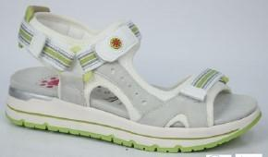 | JISPER | 872300-50 | 31 | BLANC CASSE | 36 - 42 | 5/37-8/38 - 11/39 - 14/40 - 9/41 - 4/42 |  | 51 | 75.00 € | 3,825.00 €
RELIFE | ARQDR |  | JISPER | 872300-53 | 31 | BLANC CASSE | 36 - 41 | 8 | 23 | 184 | 75.00 € | 13,800.00 €
RELIFE | ARQDR | 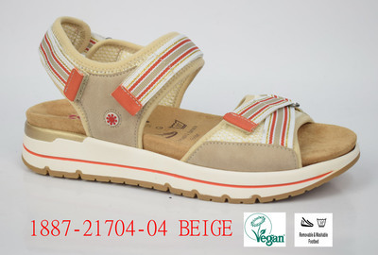 | JALSCROW | 872310-50 | 11 | BEIGE | 36 - 42 | 1/36 -5/37- 8/38 - 9/39 - 15/40 - 7/41-2/42 |  | 47 | 75.00 € | 3,525.00 €
RELIFE | ARQDR |  | JALSCROW | 872310-56 | 11 | BEIGE | 37 - 42 | 12 | 19 | 228 | 75.00 € | 17,100.00 €
RELIFE | ARQDR | 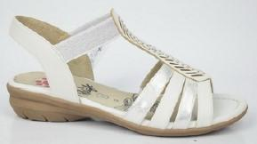 | JOLIVIA | 872200-50 | 3 | BLANC | 36 - 42 | 2/38 - 3/39 - 3/40 - 2/41 - 1/42 |  | 11 | 75.00 € | 825.00 €
RELIFE | ARQDR |  | JOLIVIA | 872200-53 | 3 | BLANC | 36 - 41 | 8 | 24 | 192 | 75.00 € | 14,400.00 €
RELIFE | ARQDR |  | JOLIVIA | 872200-56 | 3 | BLANC | 37 - 42 | 12 | 13 | 156 | 75.00 € | 11,700.00 €
RELIFE | ARQDR | 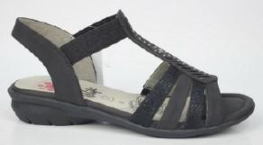 | JOLIVIA | 872200-50 | 8 | NOIR | 36 - 42 | 1/36 - 2/38 - 2/39 - 1/40 - 1/41 |  | 7 | 75.00 € | 525.00 €
 | ARQDR |  |  |  |  |  |  | 1/36 - 1/37 - 2/38 - 2/39 - 1/40 - 1/41 |  |  |  | 0.00 €
RELIFE | ARQDR |  | JOLIVIA | 872200-53 | 8 | NOIR | 36 - 41 | 8 | 3 | 24 | 75.00 € | 1,800.00 €
RELIFE | ARQDR |  | JOLIVIA | 872200-56 | 8 | NOIR | 37 - 42 | 12 | 27 | 324 | 75.00 € | 24,300.00 €
RELIFE | ARQDR | 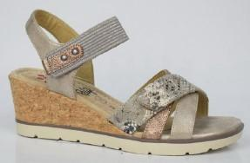 | JOLBRIDE | 872270-50 | 91 | MARRON CLAIR SMOKE | 36 - 42 | 2/38 - 3/39 - 3/40 - 2/41 - 1/42 |  | 11 | 75.00 € | 825.00 €
RELIFE | ARQDR |  | JOLBRIDE | 872270-53 | 91 | MARRON CLAIR SMOKE | 36 - 41 | 8 | 22 | 176 | 75.00 € | 13,200.00 €
RELIFE | ARQDR |  | JOLBRIDE | 872270-56 | 91 | MARRON CLAIR SMOKE | 37 - 42 | 12 | 11 | 132 | 75.00 € | 9,900.00 €
RELIFE | ARQDR | 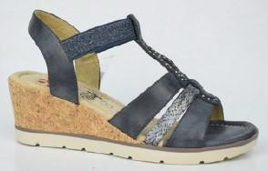 | JINKAT | 872280-50 | 53 | BLEU JEANS | 36 - 42 | 1/36 - 2/38 - 2/39 - 1/40 - 1/41 |  | 7 | 75.00 € | 525.00 €
RELIFE | ARQDR |  | JINKAT | 872280-53 | 53 | BLEU JEANS | 36 - 41 | 8 | 2 | 16 | 75.00 € | 1,200.00 €
RELIFE | ARQDR |  | JINKAT | 872280-56 | 53 | BLEU JEANS | 36 - 41 | 12 | 25 | 300 | 75.00 € | 22,500.00 €
RELIFE | ARQDR |  | JILLICA | 872181-53 | 3 | BLANC | 36 - 41 | 8 | 19 | 152 | 75.00 € | 11,400.00 €
RELIFE | ARQDR |  | JILLICA | 872181-56 | 3 | BLANC | 37 - 42 | 12 | 13 | 156 | 75.00 € | 11,700.00 €
RELIFE | ARQDR | 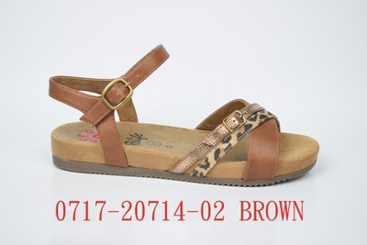 | JILLICA | 872180-50 | 9 | MARRON | 36 - 42 | 2/38 - 3/39 - 3/40 - 2/41 - 1/42 |  | 11 | 75.00 € | 825.00 €
RELIFE | ARQDR |  | JILLICA | 872180-53 | 9 | MARRON | 36 - 41 | 8 | 2 | 16 | 75.00 € | 1,200.00 €
RELIFE | ARQDR |  | JILLICA | 872180-56 | 9 | MARRON | 37 - 42 | 12 | 20 | 240 | 75.00 € | 18,000.00 €
 |  |  |  |  |  |  |  |  | 733 | 0 |  | 0.00 €
Marque |  | Image | Libellé Article | Code Article | Code Couleur | Libellé Couleur | Grille taille | Série-Type | STOCK COLIS | Qté en paires | RRP
RELIFE | ARQDR | 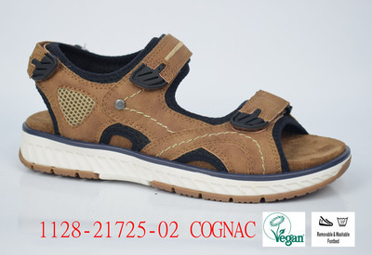 | JESTRIKE | 872350-63 | 93 | MARRON COGNAC | 40 - 45 | 8 | 2 | 16 | 65.00 € | 1,040.00 €
RELIFE | ARQDR | 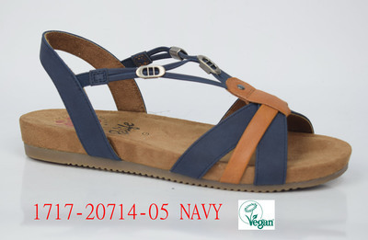 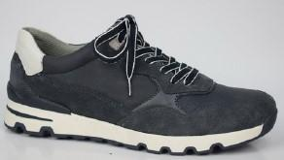 | JILMAN | 872320-63 | 10 | MARINE | 40 - 45 | 8 | 24 | 192 | 89.95 € | 17,270.40 €
RELIFE | ARQDR | 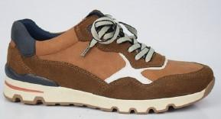 | JILMAN | 872320-66 | 93 | MARRON COGNAC | 41 - 46 | 12 | 20 | 240 | 89.95 € | 21,588.00 €
RELIFE | ARQDR |  | JILMAN | 872320-60 | 93 | MARRON COGNAC | 41-45 | 1/41-9/42-10/43-14/44-6/45 |  | 40 | 89.95 € | 3,598.00 €
RELIFE | ARQDR | 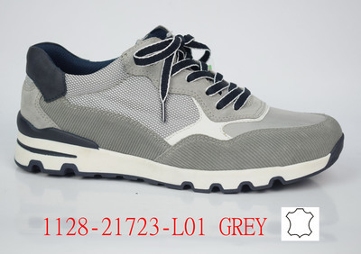 | JILMAN | 872320-63 | 12 | GRIS | 40 - 45 | 8 | 28 | 224 | 89.95 € | 20,148.80 €
RELIFE | ARQDR |  | JILMAN | 872320-60 | 12 | GRIS | 41 - 46 | 4/41-10/42-10/43-12/44-6/45-2/46 |  | 44 | 89.95 € | 3,957.80 €
 |  |  |  |  |  |  |  |  |  |  |  | 636,471.00 €

